상품제안서
디아망 스프링/양장 다이어리 25절/32절 | 상품코드: S48497

 |  |  |  |  |  |  | 02-713-8555 | www.synergygift.co.kr
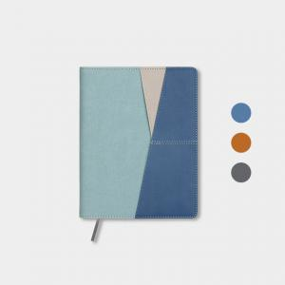 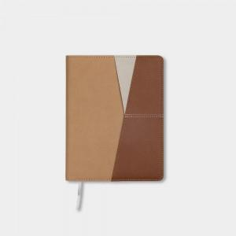 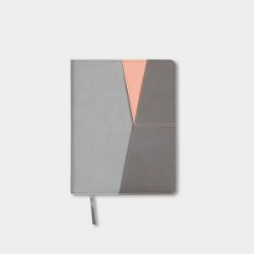

【상세/제작정보】 | - 2곳을 초과하는 박 또는 별도 디자인을 원하시는 경우 별도 문의 바랍니다.<br>- 1000권 이상 생산 시 별도 문의 바랍니다. (만권 단위의 발주도 대응 가능합니다.) <br>

【인쇄/포장옵션】 | 불박, 금박, 은박 / 포장불가능

【공급단가】 | 수량 | 50~ | 100~ | 500~ | 1,000~ | 3,000~
*VAT별도 | 양장32절 | 7,410원 | 6,850원 | 6,270원 | 5,550원 | 5,190원
 | 양장25절 | 7,930원 | 7,230원 | 6,640원 | 5,960원 | 5,530원
 | 스프링32절 | 8,710원 | 8,000원 | 7,250원 | 6,430원 | 5,980원
 | 스프링25절 | 9,100원 | 8,500원 | 7,870원 | 7,130원 | 6,550원

【상품 URL】 | https://www.synergygift.co.kr:443/src/goods_detail.php?gdno=48497

